Table 1
Cor/iacOBa HO: ,gnpecop | VTsepwpao: reHepa/ibHblñ pnpexTop AO «O6iu,ennT\T F.TylóMó3bl
/\ynHeBa T.M.
_ 2026r
Oc oBHoe 10-pHeeHoe.ueHo
QJ'I9 0 FáHl43dLtHH I2HTóHn» peTeñ, nywpaoynxcn s neved o n n pneTr›vecxo›vi IsHTáHnn B obyeobpaaoBaTenuHbix y•ipewpe nix uynnynnanaHoro paúoHa Tyñ/uaaIdHCf‹nú paúon Pecnyb7lHKf1 bót1JKO TOCTóH Há 2025-2026 y ief? biñ roy Há C MM 160,48 pybnen c 7 po 11 neT
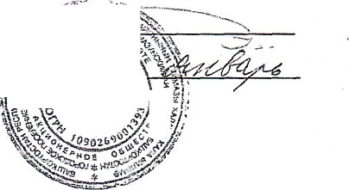
(snv nú ceson)

